DB
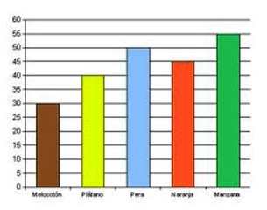
DIAGRAMA DE BARRAS

DIAGRAMA DE BARRAS
DIAGRAMAS DE BARRA
Son gráficos que se utilizan para representar datos cualitativos o cuantitativos de tipo discreto. Se representan sobre unos ejes de coordenadas, en el eje de abscisas (x) se colocan los valores de la variable, y sobre el eje de ordenadas (y) las frecuencias absolutas, relativas o acumuladas.
Las barras pueden ser horizontales o verticales, según si los valores de la variable se reflejan en el eje horizontal o vertical.
Todas las barras deben tener el mismo ancho y no deben superponerse.

